Задание 1
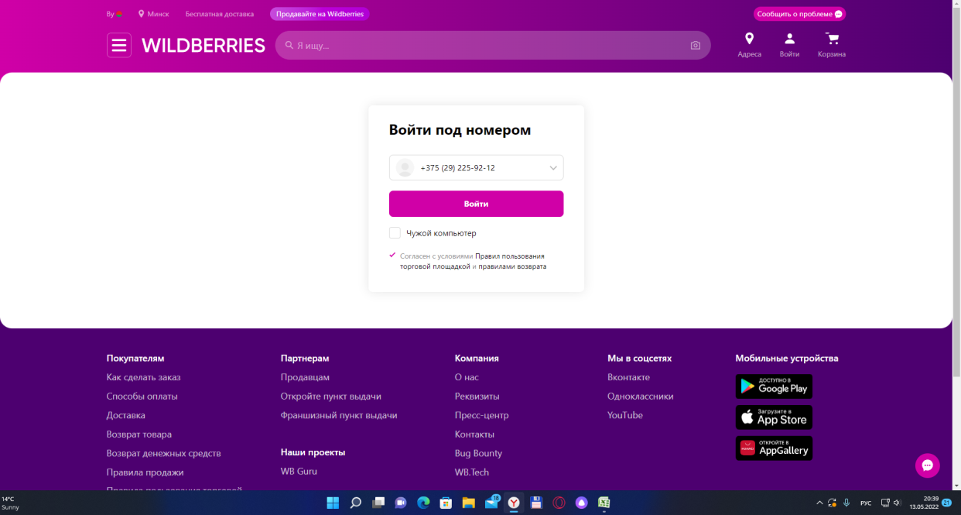
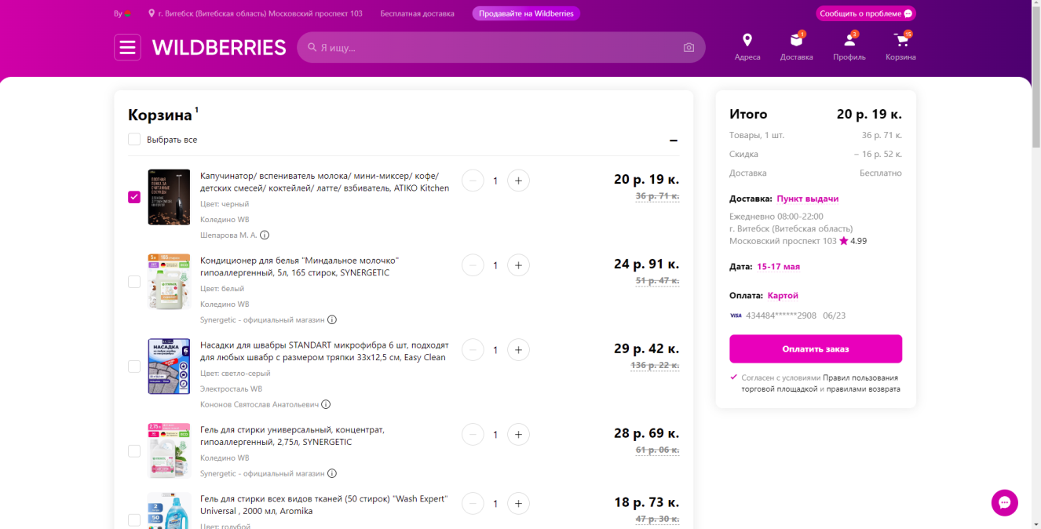
Задание 1. Опишите, в любой удобной Вам форме, как на практике проводится интеграционное тестирование сложных программных решений и комплексных систем.

Итак, за пример такого тестирование как интеграционное, я взяла сайт https://by.wildberries.ru/


И сейчас я проверю интеграцию "Wildberries" и "Яндекс карты". Это можно увидить при просмотре адресов пункта выдачи товаров. Мы переходим в раздел адреса и видим карту с адресами магазинов:
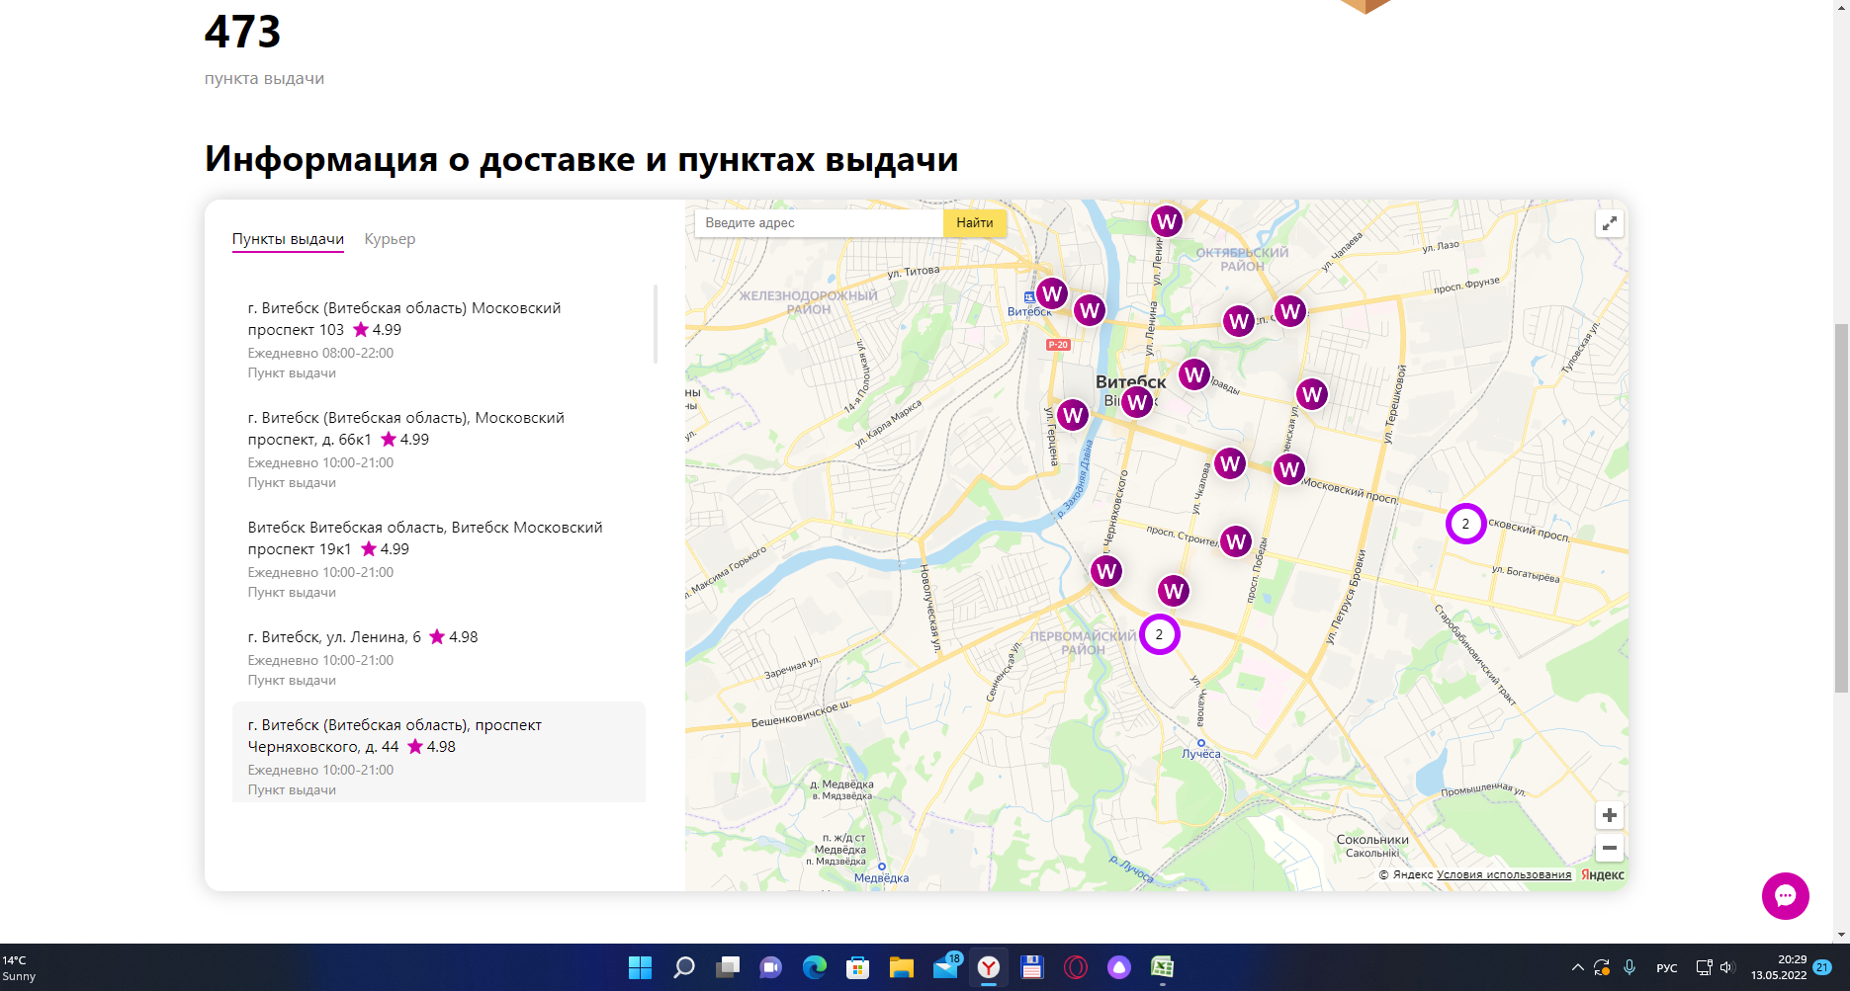

Или берем интеграцию входа в личный кабинет и перехода к оплате. Это можно увидить тогда, когда мы производим вход в личный кабинет данного сайта, то тогда можем делать покупки, то есть зайти на сайт, зайти в личный кабинет, выбрать товар, добавить в корзину и перейти к оплате товара.

